상품제안서
브리츠 Propods7 블루투스이어폰 | 상품코드: F04060

 |  |  |  |  |  |  | 02-412-0044 | www.easy1.co.kr
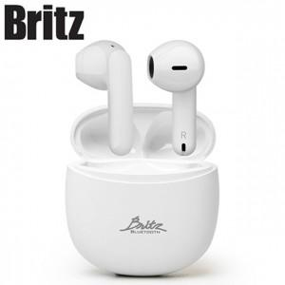

【상세/제작정보】 | 고음질 음향기기 전문 브랜드 제품

【인쇄/포장옵션】 | 레이저 / 포장지포장

【공급단가】 | 수량 | 30~ | 100~ | 300~ | 500~ | 1,000~
*VAT별도 | 단가 | 34,450원 | 33,920원 | 33,120원 | 31,800원 | 30,470원

【상품 URL】 | https://dev.easy1.co.kr:443/src/goods_detail.php?gdno=4060

